상품제안서
타이틀리스트 2피스 골프공 트루필 | 상품코드: F32917

 |  |  |  |  |  |  | 02-412-0044 | www.easy1.co.kr
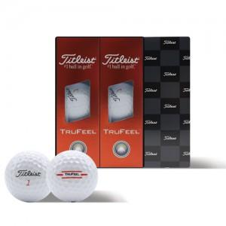

【상세/제작정보】

【인쇄/포장옵션】 | 풀칼라 / 포장지포장

【공급단가】 | 수량 | 30~ | 50~ | 100~ | 300~ | 500~
*VAT별도 | 단가 | 16,440원 | 16,160원 | 15,750원 | 15,480원 | 15,070원

【상품 URL】 | https://dev.easy1.co.kr:443/src/goods_detail.php?gdno=32917

